Sheet1
Fecha | Descripción del Cambio | learning_rate | batch_size | gamma (discount factor) | epsilon_inicio | epsilon_final | epsilon_decay | replay_buffer_size | update_target_frequency | n_episodios | window_size | estructura_red (capas/neuronas) | activacion | optimizador | reward_promedio | Nota | Fragmento de Código | Resultado | Imagenes
2025-10-05 | Prueba 1 | 0.00001 | 64 | 0.95 | 0.99 | 0.1 | 0.999 | 4000 | 100 | 50 | 25 | 5 capas 1input(32) 1output(1) 2ocultas 1valuestream(128) | reLu | adam |  | Se mantuvo el ingreso pero el lose bajo |  | mal | 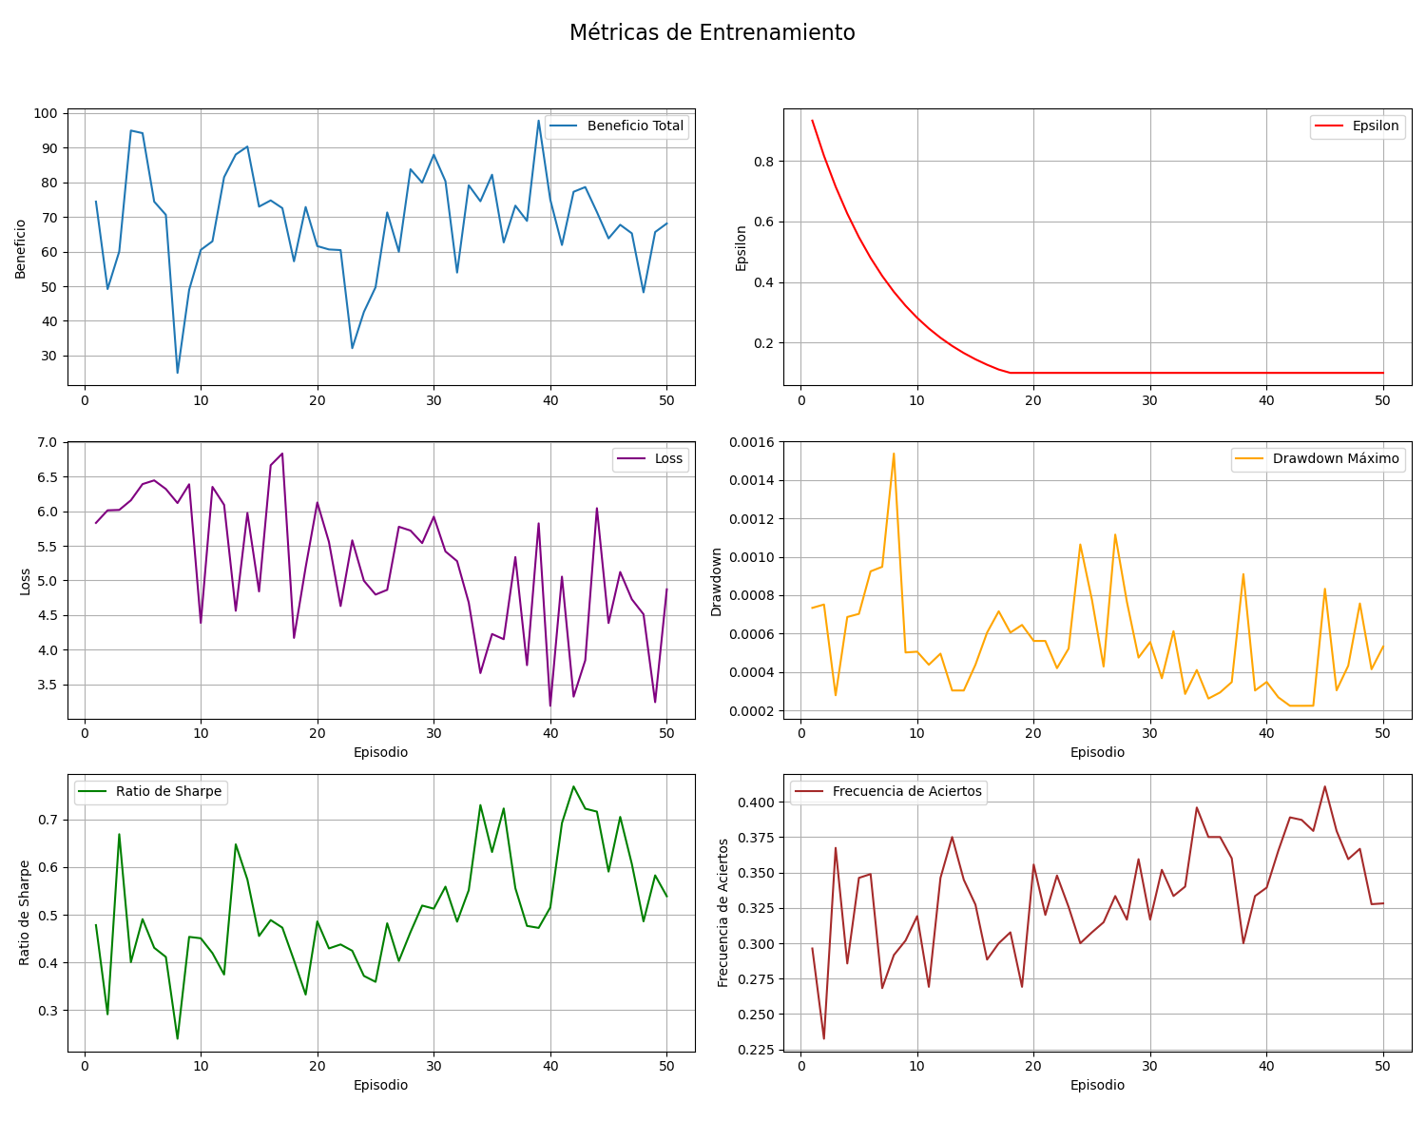 | resultados
2025-10-05 | Prueba 2 | 0.00001 | 128 | 0.95 | 0.99 | 0.1 | 0.995 | 5000 | 80 | 60 | 25 |  | reLu | adam |  | el profit no esta aumentando |  | mal | 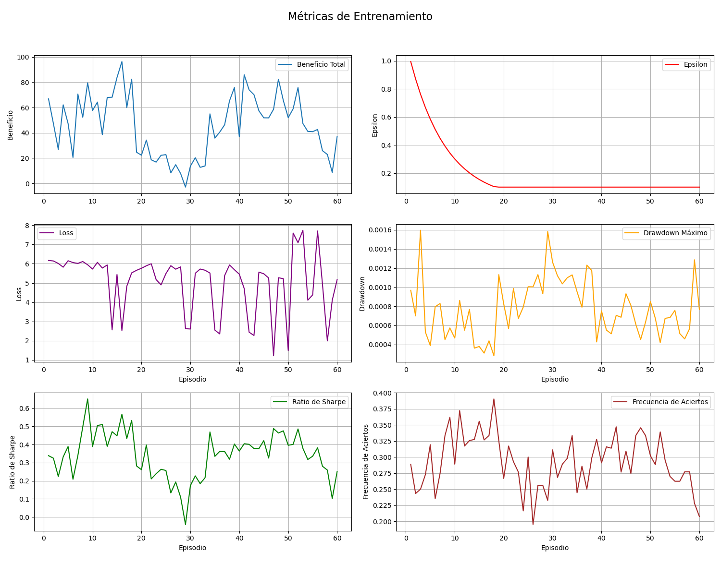 |  | pesimo
 |  |  |  |  |  |  |  |  |  |  |  |  |  |  |  | voy a implementar otro algoritmo de recompensa |  |  |  |  | mal
 |  |  |  |  |  |  |  |  |  |  |  |  |  |  |  |  |  |  |  |  | regular
 |  |  |  |  |  |  |  |  |  |  |  |  |  |  |  |  |  |  |  |  | pasable
 |  |  |  |  |  |  |  |  |  |  |  |  |  |  |  |  |  |  |  |  | bueno
 |  |  |  |  |  |  |  |  |  |  |  |  |  |  |  |  |  |  |  |  | muy bueno

 |  |  |  | El bot esta buscando ganar da lo mismo maximizar su profit solo

